Лист1
Фото | Группа | Артикул | Краткое описание | Комплектация | РРЦ
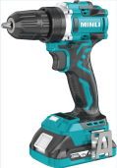 | Ак. Дрель | DC108.4 | Дрель-шуруп.аккум. б/щ 18В,БЗП 13мм,0-500/2000об/м,60Нм,2х2.0Ач,з/у,кейс"MINLI" / DC108.4-2.0A | Аккумулятор 18V/2.0Ач (2 шт.) + З/У C18015A + Кейс | 9,540.00 ₽
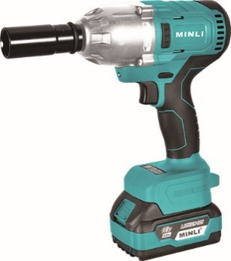 | Гайковёрт 850 Нм | DC805 | Гайковерт ак. б/щ,18В,2х4АчLi-ion,0-3200у\м,850Нм,квадр1\2",кейс,подсв,М12-М24 | Аккумулятор 18V/4.0Ач (2 шт.) + З/У C1820A + Кейс | 16,820.00 ₽
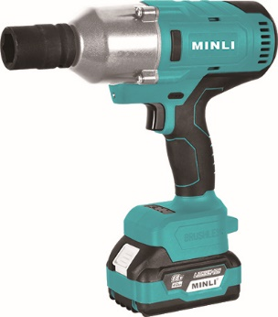 | Гайковёрт 1000 Нм | DC806 | Гайковерт ак. б/щ,18В,2х4АчLi-ion,0-3200у\м,1000Нм,квадр1\2",кейс,подсв,М12-М30 | Аккумулятор 18V/4.0Ач (2 шт.) + З/У C1820A + Кейс | 24,600.00 ₽
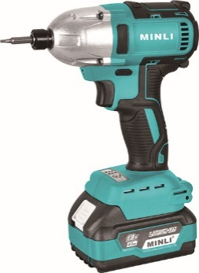 | Винтовёрт 320 Нм | DC810 | Шуруповерт ак(уд) б\щет,18В,2х4АчLi-ion,0-1100\2100\3200уд\м, 6-ти гр1\4",320Нм, М8-М22,кейс,подсв | Аккумулятор 18V/4.0Ач (2 шт.) + З/У C1820A + Кейс | 11,680.00 ₽
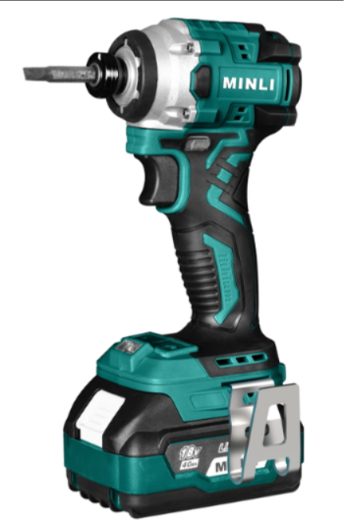 | Винтовёрт 220 Нм | DC816B | Шуруповерт ак(уд) б\щет,18В,2х4АчLi-ion,0-1100\2600\3600\3800уд\м, 6-ти гр1\4",220Нм, М5-М16,кейс,подсв | Аккумулятор 18V/4.0Ач (2 шт.) + З/У C1820A + Кейс | 13,130.00 ₽
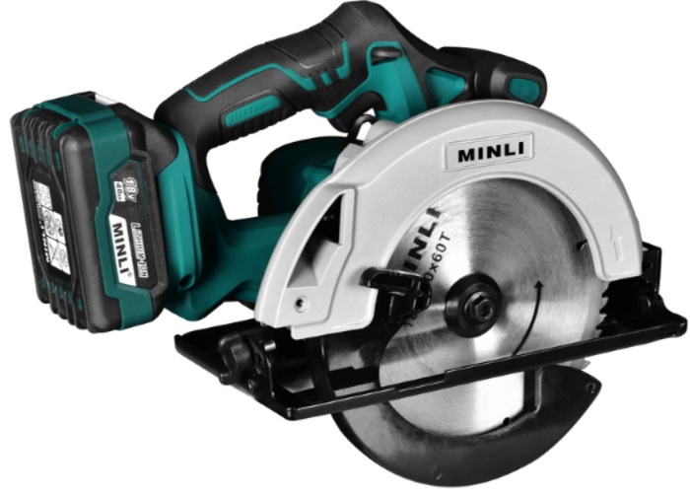 | Пила дисковая 190 мм | DC603 | Пила диск акк б\щет,18В,2х4АчLi-ion,5000об\м,диск-ф190x30мм,рез 63,5мм,коробка | Аккумулятор 18V/4.0Ач (2 шт.) + З/У C1820A + Диск 190x30 + Коробка | 14,950.00 ₽
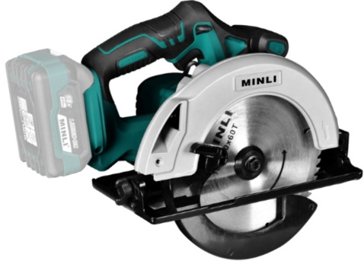 | Пила дисковая 190 мм | DC603Z | Пила диск акк б\щет,Li-ion,5000об\м,диск-ф190x30мм,рез 63,5мм,без аккум. и з/у, коробка | Диск 190x30 + Коробка | 8,260.00 ₽
 | Фрезер | DC901-1 | Фрезер аккум. б/щ18В,цанга 6/8 мм, 10000-30000об/м,.2х4.0Ач, з/у, кейс "MINLI" / DC901-1 | Аккумулятор 18V/4.0Ач (2 шт.) + З/У C1820A + Кромочная база + Кейс | 16,100.00 ₽
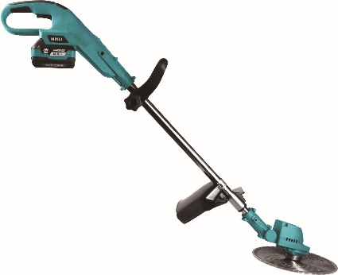 | Триммер | DC6061 | Триммер аккумуляторный,18В,2х4АчLi-ion,диск D-23см, телескоп штанг 102-137 см, з/у, коробка | Аккумулятор 18V/4.0Ач (2 шт.) + З/У C1820A + Диск + Головка + Коробка | 12,040.00 ₽
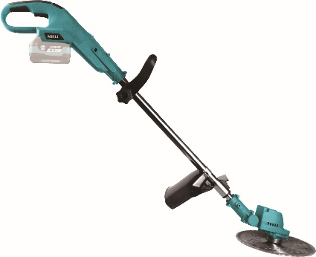 | Триммер | DC6061Z | Триммер аккумуляторный,Li-ion,диск D-23см, телескоп штанг 102-137 см, без аккум. и з/у, коробка | Диск + Головка + Коробка | 5,410.00 ₽
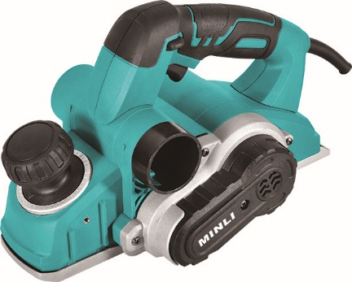 | Рубанок | 58219 | Рубанок сет. 82мм 1050Вт,15000 об/м, кор."MINLI" / 58219 | Комплект пренадлежностей + Коробка | 6,890.00 ₽
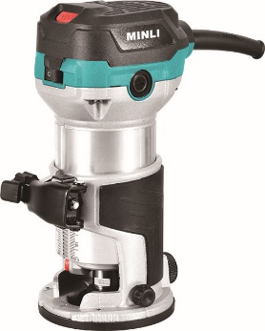 | Фрезер | 59118-1 | Фрезер сет. кромочный,710Вт,10000-30000об\м,цанга-6-8мм,кромоч. база, коробка | Кромочная база + Комплект пренадлежностей + Коробка | 5,990.00 ₽
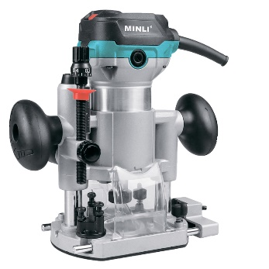 | Фрезер | 59118-3 | Фрезер сет. кромочный,710Вт,10000-30000об\м,цанга-6-8мм,погруж. база, коробка | Погружная база + Комплект пренадлежностей + Коробка | 7,740.00 ₽
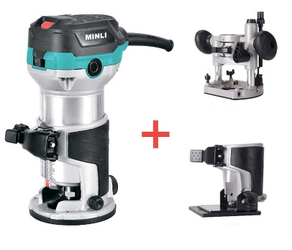 | Фрезер | 59118-1-2-3 | Фрезер сет. кромочный,710Вт,10000-30000об\м,цанга-6-8мм,кромоч., погруж и накл. базы, сумка | Погружная база + Кромочная база + Кромочная наклонная база + Комплект пренадлежностей + Сумка + Коробка | 11,300.00 ₽
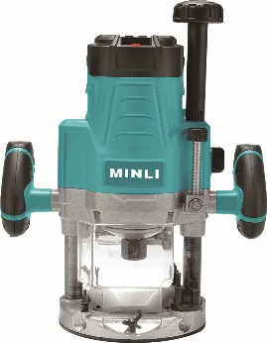 | Фрезер | 60215 | Фрезер сет.,2200Вт,9000-22000об\м,плавный пуск, ход-60мм,цанга-6/8/12мм, подсв., коробка | Комплект пренадлежностей + Коробка | 10,590.00 ₽
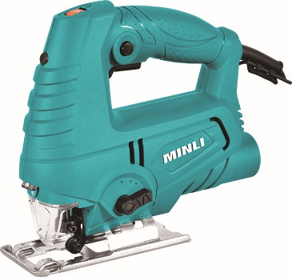 | Лобзик | 57220 | Лобзик сет. 600Вт,0-3100об/м,рез90мм,ход18мм,кор. "MINLI" / 57220 | Комплект пренадлежностей + Коробка | 3,700.00 ₽
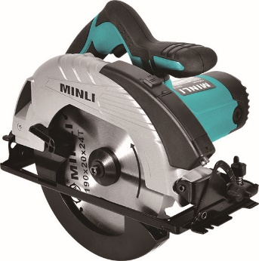 | Пила диск. | 56316 | Пила диск. сет. Ø190x30мм,4900об/м,рез 66мм,1300Вт, лазер, кор. "MINLI" / 56316 | Диск 190x30 + Коробка | 7,020.00 ₽
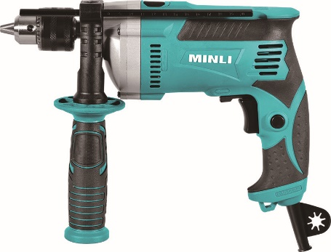 | Дрель | 52215 | Дрель сет. уд. 710Вт ЗВП 13.0мм, 0-3200об/м, мет.ред, 2,15кг кор."MINLI" / 52215 | Коробка | 4,100.00 ₽
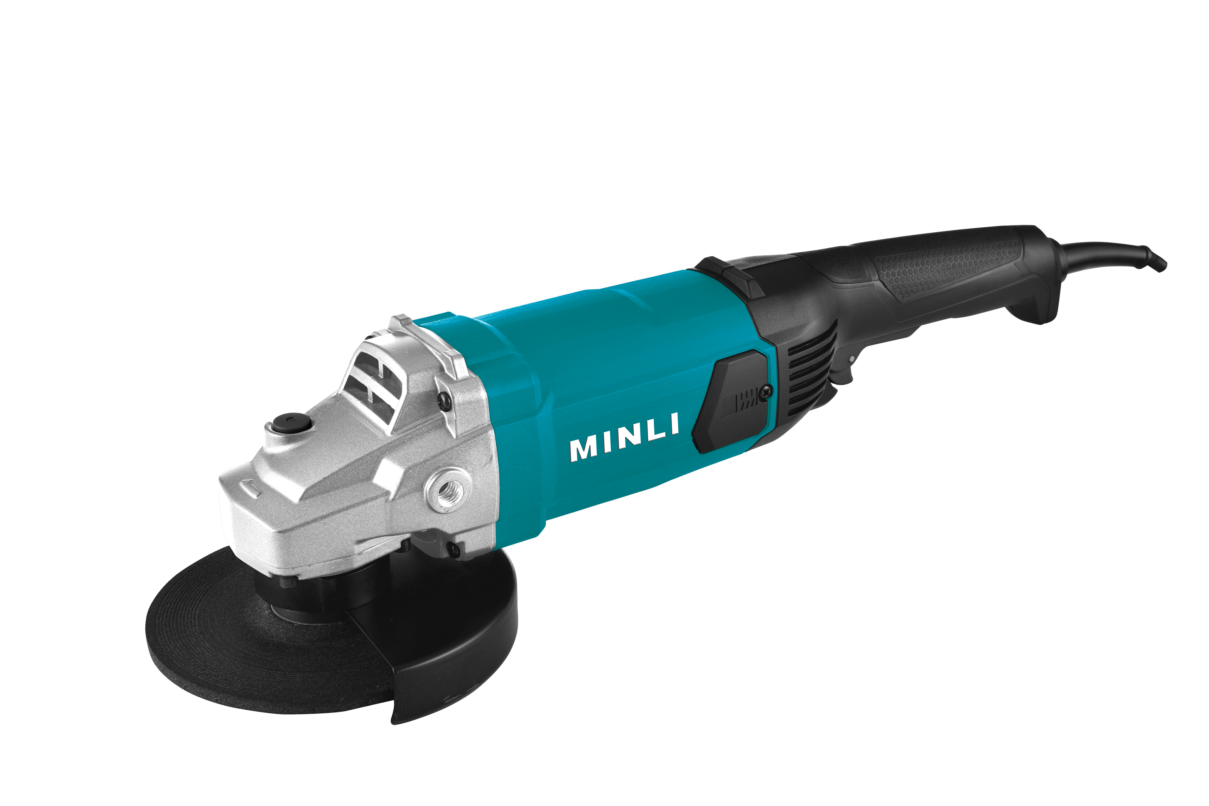 | УШМ 230 | 53614 | Шлифмашина угловая сет. Ø230мм 2200Вт,кор"MINLI" / 53614 | Коробка | 7,880.00 ₽
 | Устройство зарядное | C1830A | Зарядное устройство C1830A быстрое 3.0А (18В), коробка | Коробка | 1,340.00 ₽
 | Аккумулятор | B1820 | Аккумулятор B1820 (18В, 2Ач, инд. заряда), коробка, 1 шт. | Коробка | 1,970.00 ₽
 | Аккумулятор | B1840 | Аккумулятор B1840 (18В, 4Ач, инд. заряда), коробка, 1 шт. | Коробка | 3,200.00 ₽
 | Аккумулятор | B1860 | Аккумулятор B1860 (18В, 6Ач, инд. заряда), коробка, 1 шт. | Коробка | 4,090.00 ₽

